상품제안서
고중량 솔리드 폴라폴리스 무지담요 100x75cm+더스트백 | 상품코드: S45192

 |  |  |  |  |  |  | 02-713-8555 | www.synergygift.co.kr
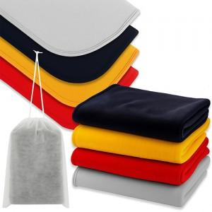

【상세/제작정보】 | <p><span style="font-size: 14pt;">디지털인쇄 1도 - 기본인쇄사이즈 120mm x 50mm</span></p><p><span style="font-size: 14pt;">전사인쇄 풀컬러 - 기본인쇄사이즈 80mm x 40mm </span>​&nbsp;</p>

【인쇄/포장옵션】 | 실크, 더스트백 실크1도 / 포장불가능

【공급단가】 | 수량 | 200~ | 500~ | 1,000~ | 3,000~ | 10,000~
*VAT별도 | 단가 | 2,920원 | 2,790원 | 2,700원 | 2,570원 | 2,530원

【상품 URL】 | https://www.synergygift.co.kr:443/src/goods_detail.php?gdno=45192

